采购 (2)
 |  | 河北光华荣昌汽车部件有限公司 采 购 申 请 单 |  |  |  |  |  |  | 编制 |  | 审核 |  | 审定 |  | 批准

申购部门：制造部 |  |  |  |  | 申购类型： 周期采购 紧急采购 |  |  |  |  |  | 申购时间：2022年7月14日
序号 | 物料编码 | QAD编码 | 物料名称 | 规格型号 | 生产计划 |  | 现存库存 |  | 申购 |  |  | 物品用途 | 要求到货时间 | 直接/间接物料 | 备注
 |  |  |  |  | 日销耗量 （单位） | 月需求量 （单位） | 剩余数量 （单位） | 可使用周期（天） | 申购数量 （单位） | 总价预估（元） | 可使用周期（天）
1 | / | / | 凡士林 | 医用 |  | 15 | 1 | 3 | 20瓶 | 200 | 30 | 润滑枪头 | 7.21 | 直接物料 | 发泡车间
2 | / | / | 剪边机 |  |  |  | 0 |  | 2把 | 1400 | 180 | 修剪泡沫 | 7.28 | 直接物料
3 | / | / | 气管 |  |  |  | 0 |  | 100米 | 100 | 120 | 连接模具 | 7.28 | 直接物料
4 | / | / | 剪边机刀架 |  |  |  | 0 |  | 4个 | 200 | 长期 | 修剪泡沫 | 7.28 | 直接物料
5 | / | / | 剪边机刀片 |  |  |  | 0 |  | 20片 | 50 | 120 | 修剪泡沫 | 7.28 | 直接物料
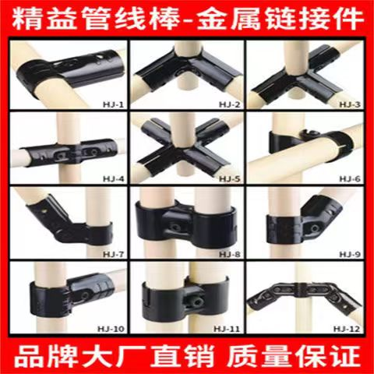
6 | / | / | 袖标 |  |  |  | 0 |  | 140 | 280 | 长期 | 一线员工佩戴 | 7.18 | 间接物料
7 | / | / | 精益管连接件 （需含匹配螺丝螺母 数量共计360*2=720个） | HJ-1 | 0 |  | 0 |  | 500 | 1500 | 长期 | 制作精益架子 | 7.18 | 间接物料 | 王楠现场审核提出
8 | / | / |  | HJ-2 | 0 |  | 0 |  | 500 | 1500 | 长期 |  | 7.18 | 间接物料
9 | / | / |  | HJ-3 | 0 |  | 0 |  | 500 | 1500 | 长期 |  | 7.18 | 间接物料
10 | / | / |  | HJ-4 | 0 |  | 0 |  | 500 | 1500 | 长期 |  | 7.18 | 间接物料
11 | / | / |  | HJ-10 | 0 |  | 0 |  | 500 | 1500 | 长期 |  | 7.18 | 间接物料
12 | / | / | 衣架 |  | 0 |  | 0 |  | 240 | 240 | 长期 | 间接 | 7.18 | 间接物料 | 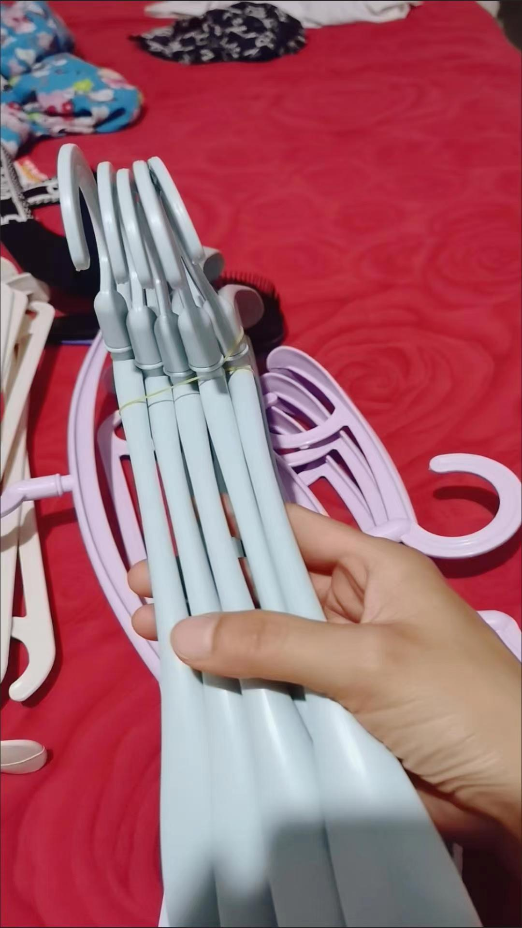 根据最大日产能匹配
13 | / | / | 无线鼠标 |  | 0 |  | 0 |  | 2 | 80 | 长期 | 线体鼠标更换 | 7.21 | 间接物料
备注 | 本申请单一式三联: 仓库第一联 采购第二联 统计第三联
表单No.GR-42-01-01（B/0） A4(210mm×297mm)

Sheet2
 |  | 河北光华荣昌汽车部件有限公司 采 购 申 请 单 |  |  |  |  |  |  |  | 编制 |  | 审核 |  | 审定 |  | 批准
 |  |  |  |  |  |  |  |  |  | 耿晓朋

申购部门：制造部 |  |  |  |  | 申购类型： |  |  |  |  |  |  | 申购时间： 2022 年 7 月 29 日
 |  |  |  |  |  |  |  | 周期采购 |  | 紧急采购

序号 | 物料编码 | QAD编码 | 物料名称 | 规格型号 | 生产计划 |  | 现存库存 |  |  | 申购 |  |  | 物品用途 | 要求到货 时间 | 直接/间接物料 | 备注
 |  |  |  |  | 日销耗量 （单位） | 月需求量 （单位） | 剩余数量 （单位） |  | 可使用周期（天） | 申购数量 （单位） | 总价预估（元） | 可使用周期（天）
1 | / | / | 地标线油漆 | 黄漆（1桶/20Kg） | 0 | 2桶 | 0 |  | 0 | 3桶 | 750元 | 7天 | 车间做地标线 | 2022-08-03 | 间接物料 | 焊接车间
2 | / | / | 自喷漆 | 黑色（208g) | 0 | 12瓶/箱 | 0 |  | 0 | 1箱 |  | 7天 | 修件 | 2022-08-03 | 间接物料
3 | / | / | 油漆稀释剂 | 2.5Kg | 0 | 1桶 | 0 |  | 0 | 3桶 | 60元 | 7天 | 车间做地标线 | 2022-08-03 | 间接物料
4 | / | / | 刷漆滚筒刷 | 9寸 | 0 | 6 | 0 |  | 0 | 6个 | 60 | 7天 | 车间做地标线 | 2022-08-03 | 间接物料
5 | / | / | 刷漆滚筒头 | 9寸 | 0 | 6 | 0 |  | 0 | 6个 | 20 | 7天 | 车间做地标线 | 2022-08-03 | 间接物料
6 | / | / | 美纹纸胶带 | 1.8Cm宽 | 0 | 1箱 | 0 |  | 0 | 1箱 | 80 | 7天 | 车间做地标线 | 2022-08-03 | 间接物料
7 | / | / | 开关按钮 |  | / | / | / |  | / | 2个 | 40 | 长期 | 生产使用，控制平衡吊 | 2022-08-03 | 间接物料 | 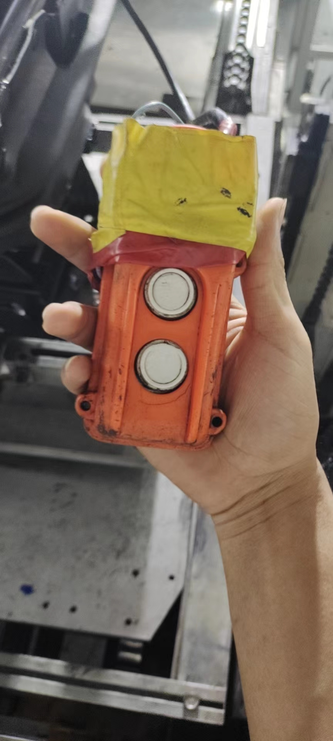
8 | / | / | T25枪头 | 长10cm | / | / | / |  | / | 20根 | 60 | 半年 | 打螺丝 | 2022-08-03 | 间接物料 | 长度务必10CM
9 | / | / | 大剪子 |  | / | / | / |  | / | 3个 | 45 | 长期 | 车间修面套 | 2022-08-03 | 间接物料
10 | / | / | 扁口钳 | 6寸 | / | / | / |  | / | 3个 | 30 | 长期 | 剪扎带 | 2022-08-03 | 间接物料
11 | / | / | 橡胶锤 | 中号 总长34cm | / | / | / |  | / | 1个 | 40 | 长期 | H6生产使用 | 2022-08-03 | 间接物料
12 | / | / | 角度仪 |  | / | / | / |  | / | 1个 | 159 | 长期 | 奥杰装配座椅角度全检 | 2022-08-03 | 间接物料 | 设计要求
13 | / | / | 激光测温枪 |  | / | / | / |  | / | 1个 | 120 | 长期 | 轻卡减震座垫温度全检 | 2022-08-03 | 间接物料 | 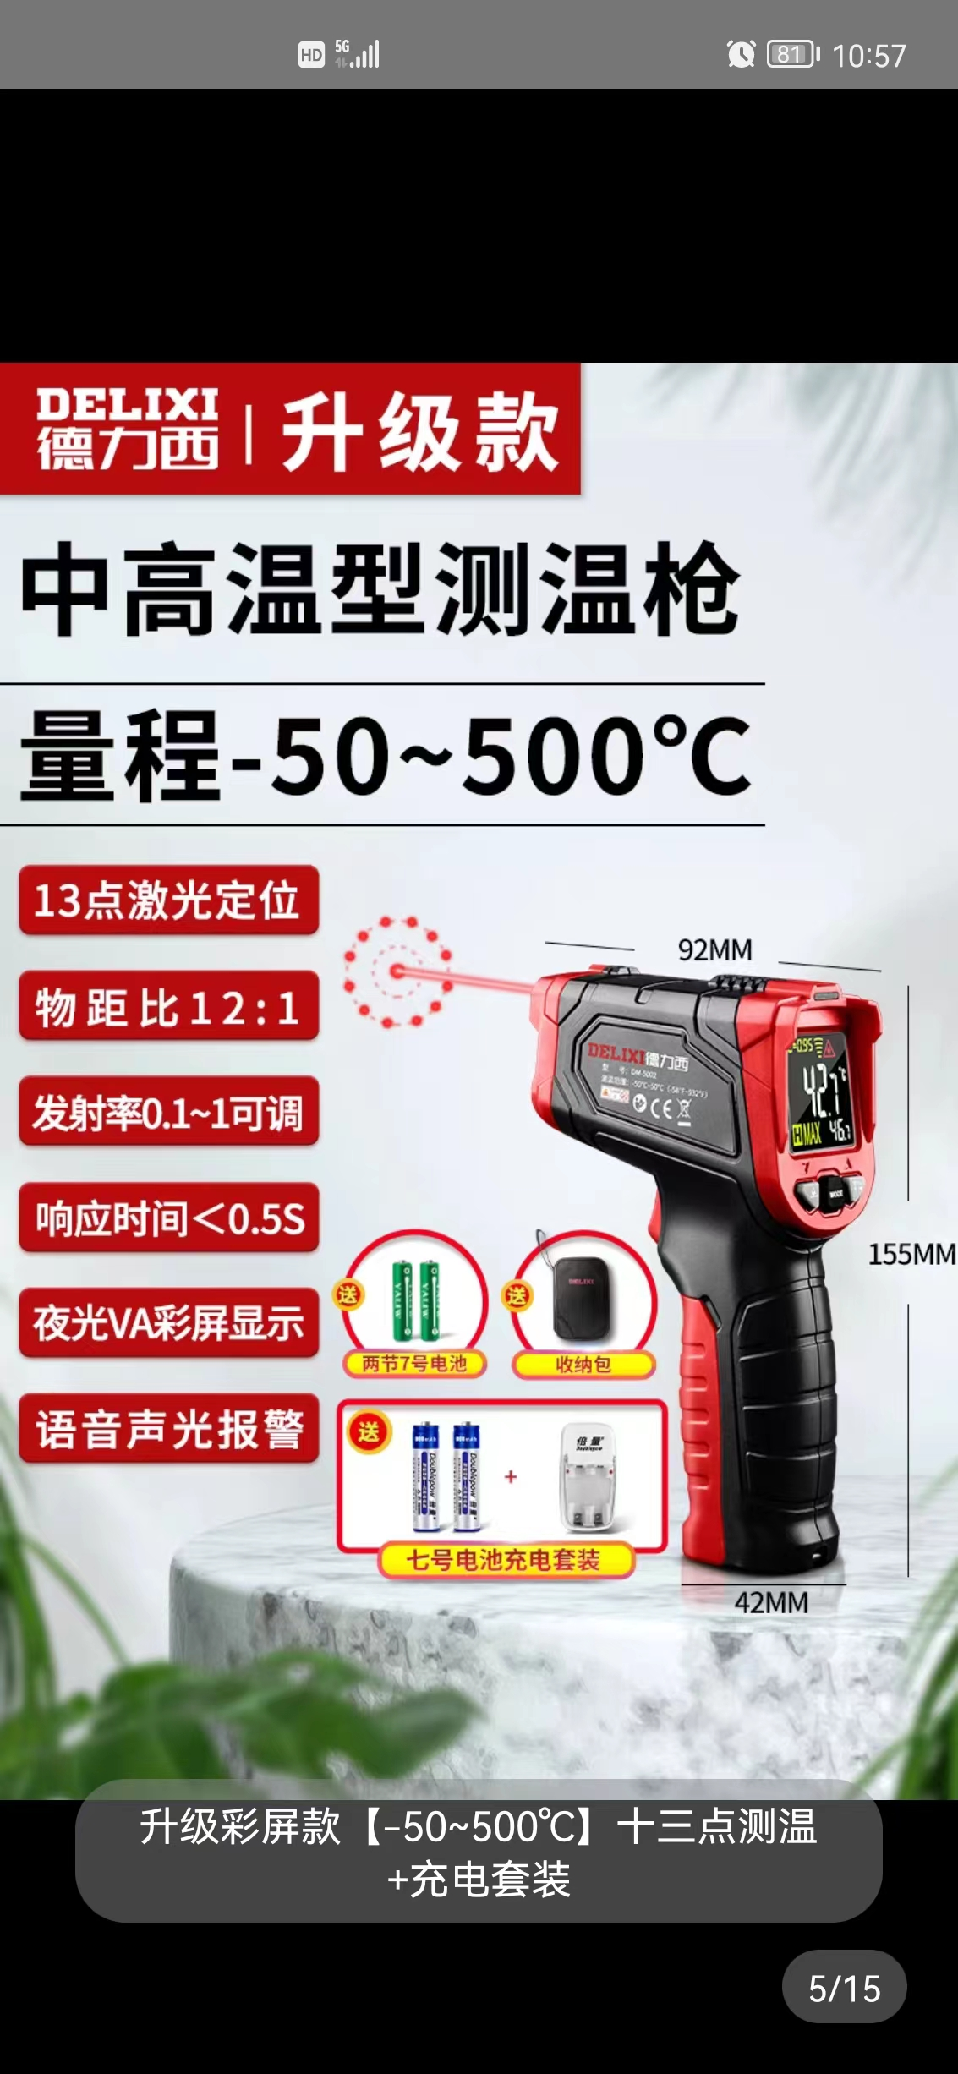 主机厂要求
备注 | 本申请单一式三联: 仓库第一联 采购第二联 统计第三联
表单No.GR-41-02-01(A/1) A4(210mm×297mm)

